model
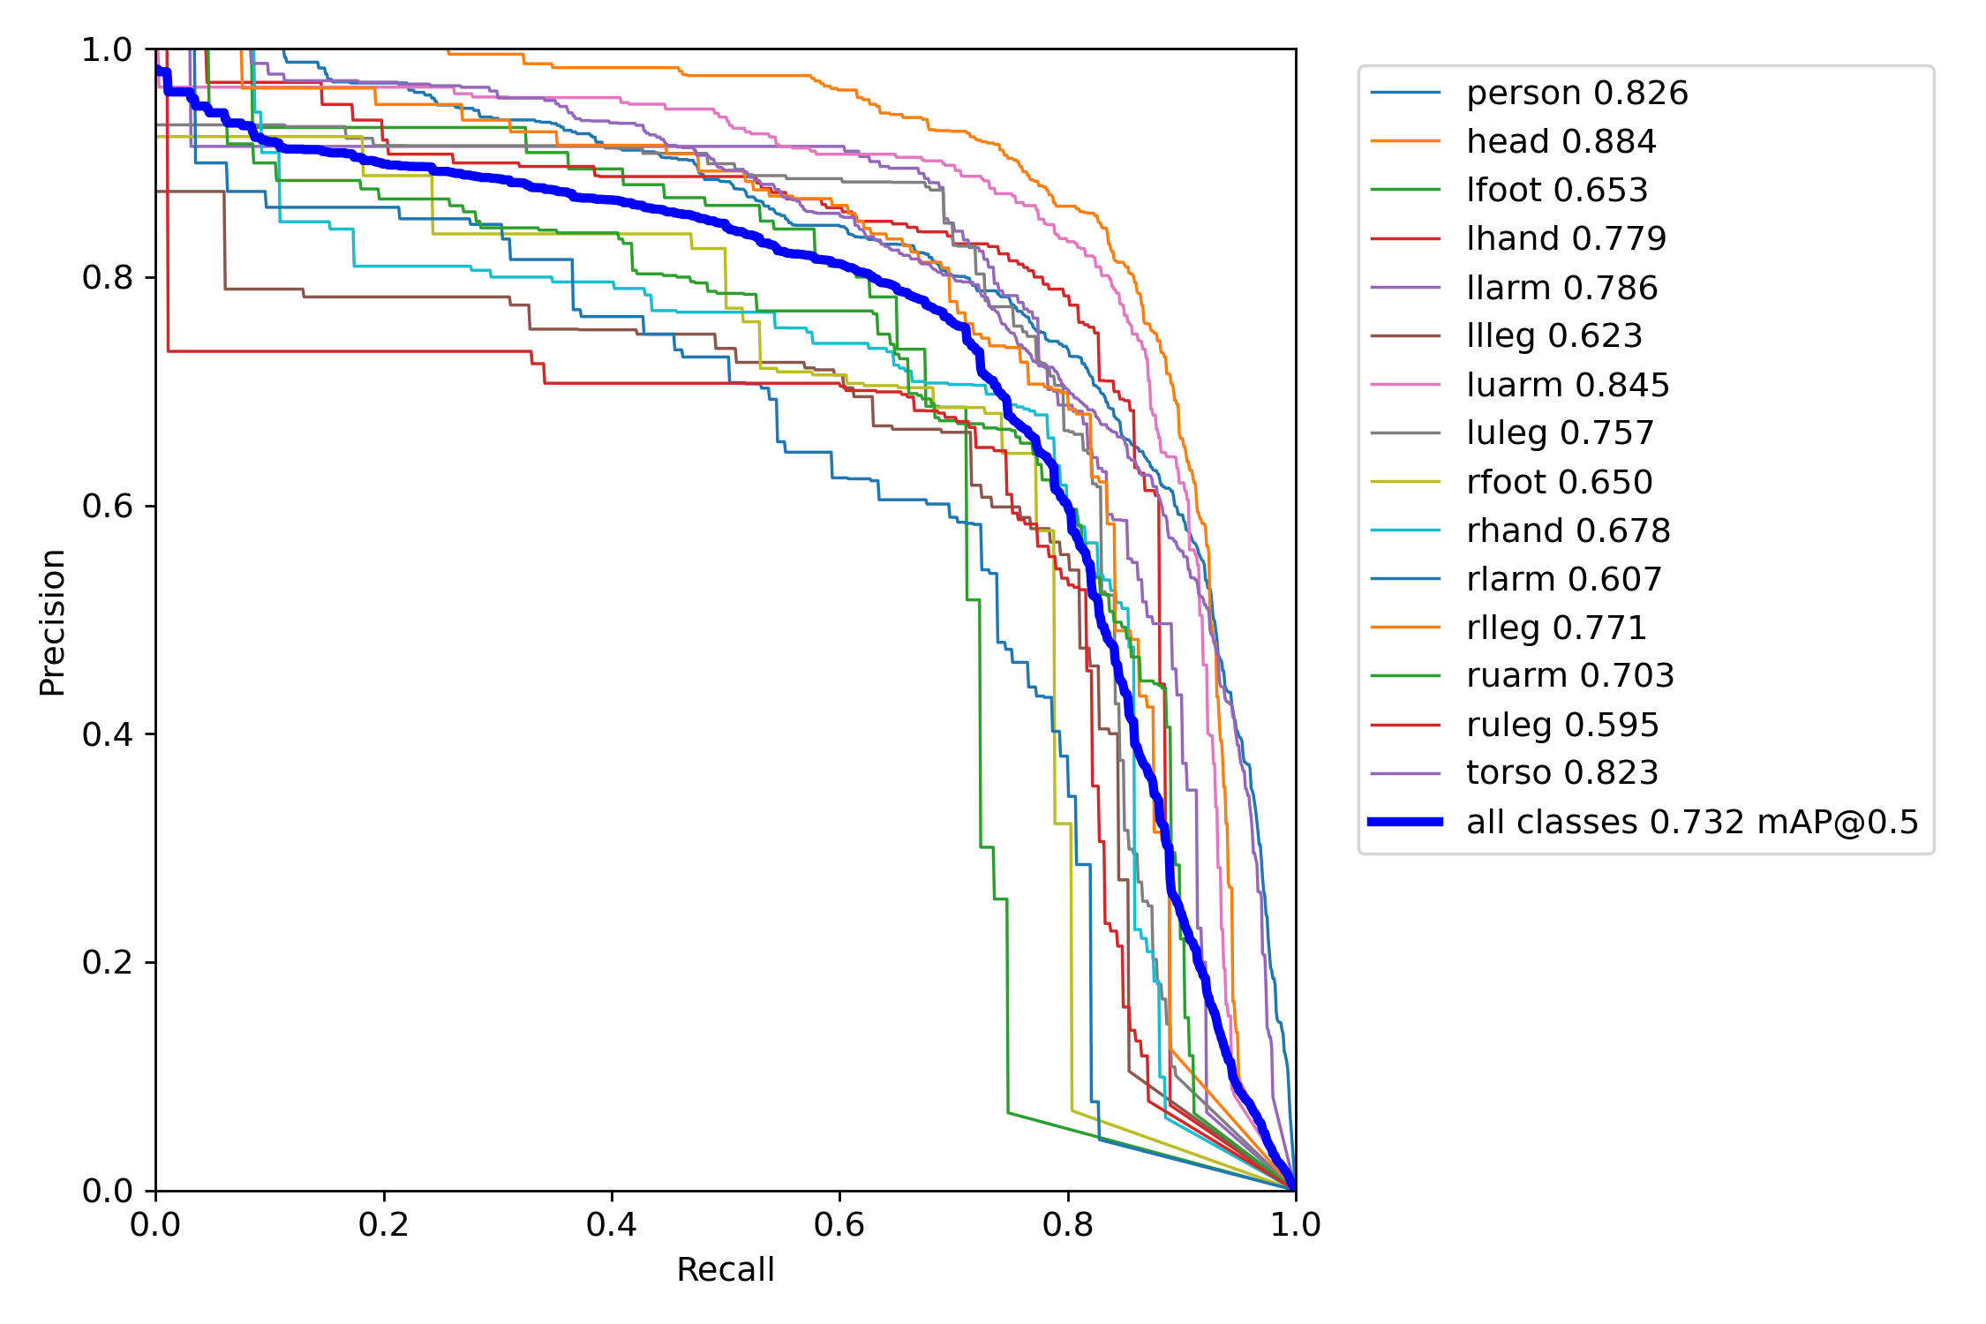
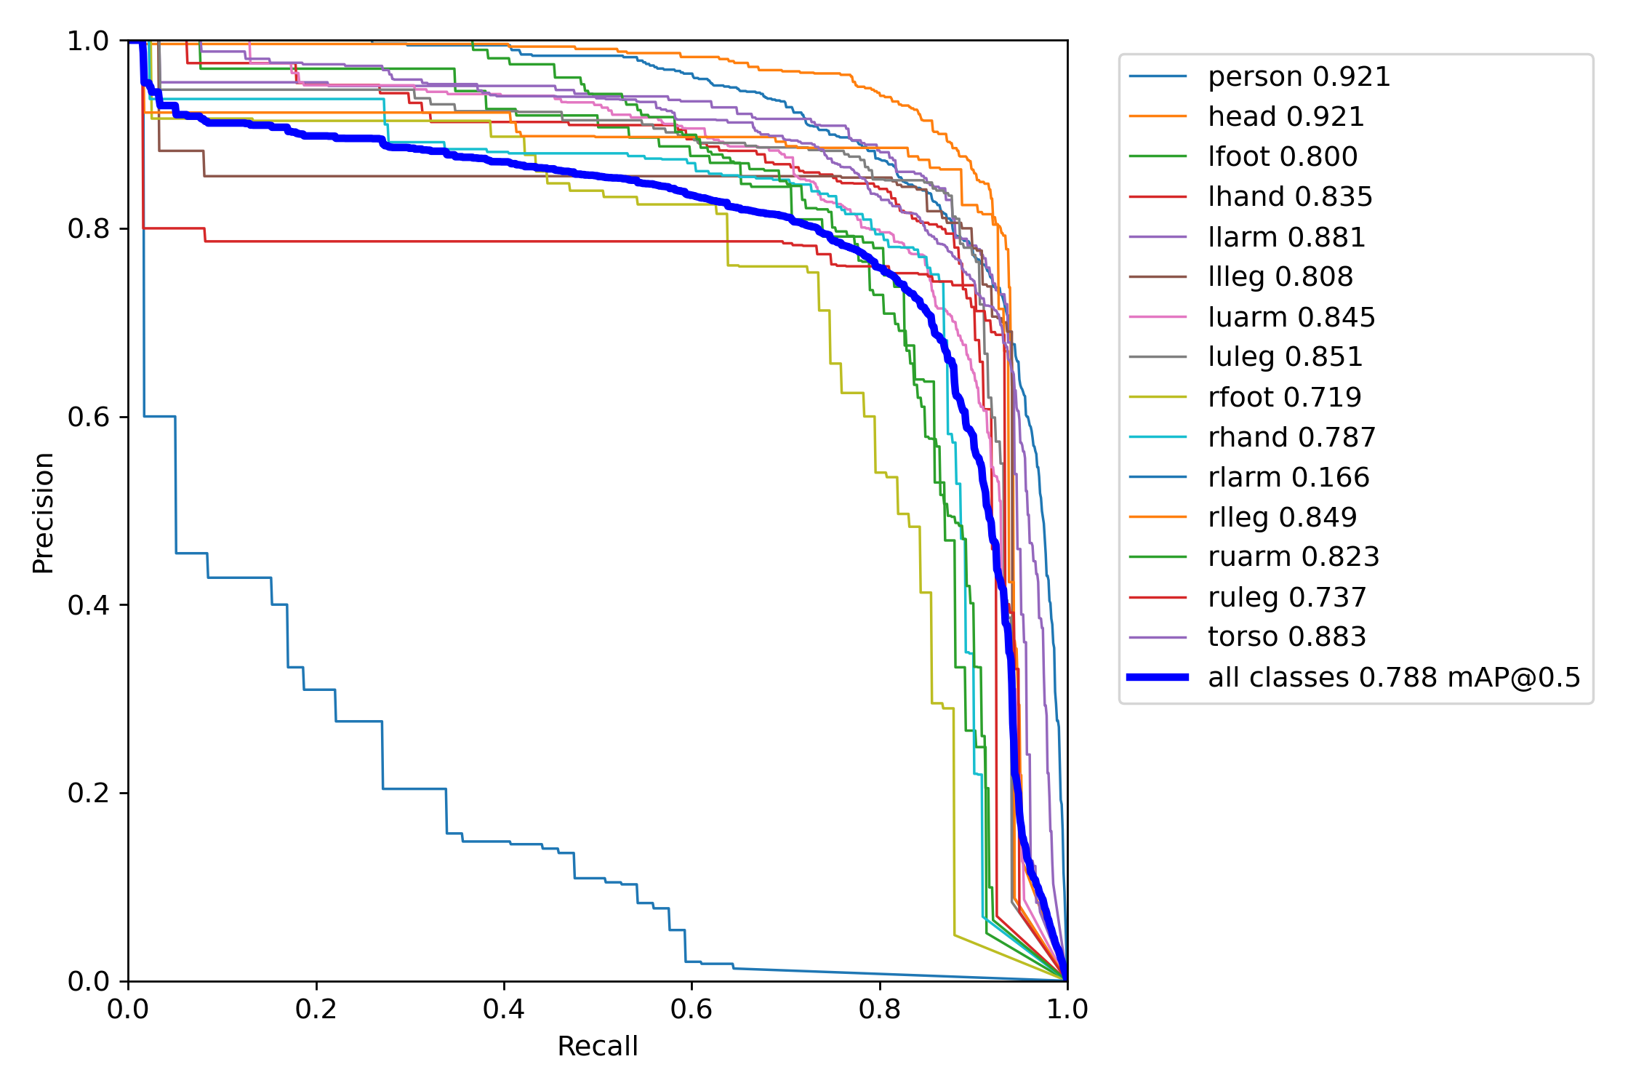
Column1 | Column2 | pad mean | pad count | Column3 | Column4 | Colonne1 | smol | bigoooo
Avant-bras gauche;1 | 257759784;;;851 |  |  | 9968627 |  | Jambe supérieure gauche | s14/yolov5s_0 | s14/yolov5l_0_pretrained
Pied gauche;0 | 704453441;;;265 |  |  | 9827586 |  | Avant-bras droit
Torse;1 | 966261808;;;5397 |  |  | 964997 |  | Torse
Pied droit;0 | 620782726;;;260 |  |  | 8347826 |  | Jambe supérieure droite
Bras supérieur gauche;1 | 673414305;;;1321 |  |  | 723504 |  | Avant-bras gauche
Jambe inférieure droit;0 | 755735493;;;1146 |  |  | 701573 |  | Jambe inférieure gauche
Main gauche;1 | 228070175;;;444 |  |  | 667033 |  | mAP
Main droite;1 | 268556005;;;418 |  |  | 5606383 |  | Jambe inférieure droit
Bras supérieur droit;1 | 453441296;;;1274 |  |  | 419462 |  | Main gauche
Jambe supérieure gauche;1 | 005398111;;;1171 |  |  | 373369 |  | Pied gauche
Tête;2 | 742240216;;;1902 |  |  | 314961 |  | Personne
Avant-bras droit;1 | 153846154;;;743 |  |  | 3133497 |  | Bras supérieur droit
Personne;4 | 249662618;;;22591 |  |  | 26104 |  | Bras supérieur gauche
Jambe supérieure droite;1 | 037786775;;;1083 |  |  | 168411 |  | Main droite
Jambe inférieure gauche;0 | 762483131;;;1074 |  |  | 097834 |  | Pied droit
bodypart;count;pad mean;pad count;Area |  |  |  |  |  | Tête

 | small |  | large |  | mean |  | count
Jambe supérieure gauche | 0 | Avant-bras gauche;1 | 0
Avant-bras droit | 0 | Pied gauche;0 | 0
Torse | 0 | Torse;1 | 0
Jambe supérieure droite | 0 | Pied droit;0 | 0
Avant-bras gauche | 0 | Bras supérieur gauche;1 | 0
Jambe inférieure gauche | 0 | Jambe inférieure droit;0 | 0
mAP | 0 | Main gauche;1 | 0
Jambe inférieure droit | 0 | Main droite;1 | 0
Main gauche | 0 | Bras supérieur droit;1 | 0
Pied gauche | 0 | Jambe supérieure gauche;1 | 0
Personne | 0 | Tête;2 | 0
Bras supérieur droit | 0 | Avant-bras droit;1 | 0
Bras supérieur gauche | 0 | Personne;4 | 0
Main droite | 0 | Jambe supérieure droite;1 | 0
Pied droit | 0 | Jambe inférieure gauche;0 | 0
Tête | 0 | bodypart;count;pad mean;pad count;Area | 0

evomAP
1 | 20.7
2 | 37.9
3 | 49.4
4 | 65.5
5 | 74.1
6 | 78.8

pretrained
bodypart | meanArea | pad mean | pad count | countByImage | Colonne1
person | 22591.261035 |  |  | 4.2496626181 | Personne
head | 1902.3149606 |  |  | 2.7422402159 | Tête
torso | 5397.9649966 |  |  | 1.9662618084 | Torse
luarm | 1321.723504 |  |  | 1.673414305 | Bras supérieur gauche
ruarm | 1274.4194624 |  |  | 1.4534412955 | Bras supérieur droit
rhand | 418.5606383 |  |  | 1.2685560054 | Main droite
llarm | 851.99686266 |  |  | 1.2577597841 | Avant-bras gauche
lhand | 444.66703297 |  |  | 1.2280701754 | Main gauche
rlarm | 743.31334971 |  |  | 1.1538461538 | Avant-bras droit
ruleg | 1083.1684109 |  |  | 1.0377867746 | Jambe supérieure droite
luleg | 1171.3733691 |  |  | 1.0053981107 | Jambe supérieure gauche
llleg | 1074.0978336 |  |  | 0.7624831309 | Jambe inférieure gauche
rlleg | 1146.7015732 |  |  | 0.75573549258 | Jambe inférieure droit
 | Aire moyenne |  | pad mean |  | pad count |  | Quantité par image
Personne | 22591.261035 | Personne |  | person |  | person | 4.2496626181
Tête | 1902.3149606 | Tête |  | head |  | head | 2.7422402159
Torse | 5397.9649966 | Torse |  | torso |  | torso | 1.9662618084
Bras supérieur gauche | 1321.723504 | Bras supérieur gauche |  | luarm |  | luarm | 1.673414305
Bras supérieur droit | 1274.4194624 | Bras supérieur droit |  | ruarm |  | ruarm | 1.4534412955
Main droite | 418.5606383 | Main droite |  | rhand |  | rhand | 1.2685560054
Avant-bras gauche | 851.99686266 | Avant-bras gauche |  | llarm |  | llarm | 1.2577597841
Main gauche | 444.66703297 | Main gauche |  | lhand |  | lhand | 1.2280701754
Avant-bras droit | 743.31334971 | Avant-bras droit |  | rlarm |  | rlarm | 1.1538461538
Jambe supérieure droite | 1083.1684109 | Jambe supérieure droite |  | ruleg |  | ruleg | 1.0377867746
Jambe supérieure gauche | 1171.3733691 | Jambe supérieure gauche |  | luleg |  | luleg | 1.0053981107
Jambe inférieure gauche | 1074.0978336 | Jambe inférieure gauche |  | llleg |  | llleg | 0.7624831309
Jambe inférieure droit | 1146.7015732 | Jambe inférieure droit |  | rlleg |  | rlleg | 0.75573549258
Pied gauche | 265.98275862 | Pied gauche |  | lfoot |  | lfoot | 0.7044534413
Pied droit | 260.83478261 | Pied droit |  | rfoot |  | rfoot | 0.62078272605
lfoot | 265.98275862 |  |  | 0.7044534413 | Pied gauche
rfoot | 260.83478261 |  |  | 0.62078272605 | Pied droit

 | Aire moyenne |  | Quantité par image |  | mean |  | count
Personne | 22591.261035 | person | 4.2496626181
Tête | 1902.3149606 | head | 2.7422402159
Torse | 5397.9649966 | torso | 1.9662618084
Bras supérieur gauche | 1321.723504 | luarm | 1.673414305
Bras supérieur droit | 1274.4194624 | ruarm | 1.4534412955
Main droite | 418.5606383 | rhand | 1.2685560054
Avant-bras gauche | 851.99686266 | llarm | 1.2577597841
Main gauche | 444.66703297 | lhand | 1.2280701754
Avant-bras droit | 743.31334971 | rlarm | 1.1538461538
Jambe supérieure droite | 1083.1684109 | ruleg | 1.0377867746
Jambe supérieure gauche | 1171.3733691 | luleg | 1.0053981107
Jambe inférieure gauche | 1074.0978336 | llleg | 0.7624831309
Jambe inférieure droit | 1146.7015732 | rlleg | 0.75573549258
Pied gauche | 265.98275862 | lfoot | 0.7044534413
Pied droit | 260.83478261 | rfoot | 0.62078272605

seuilConfMoy
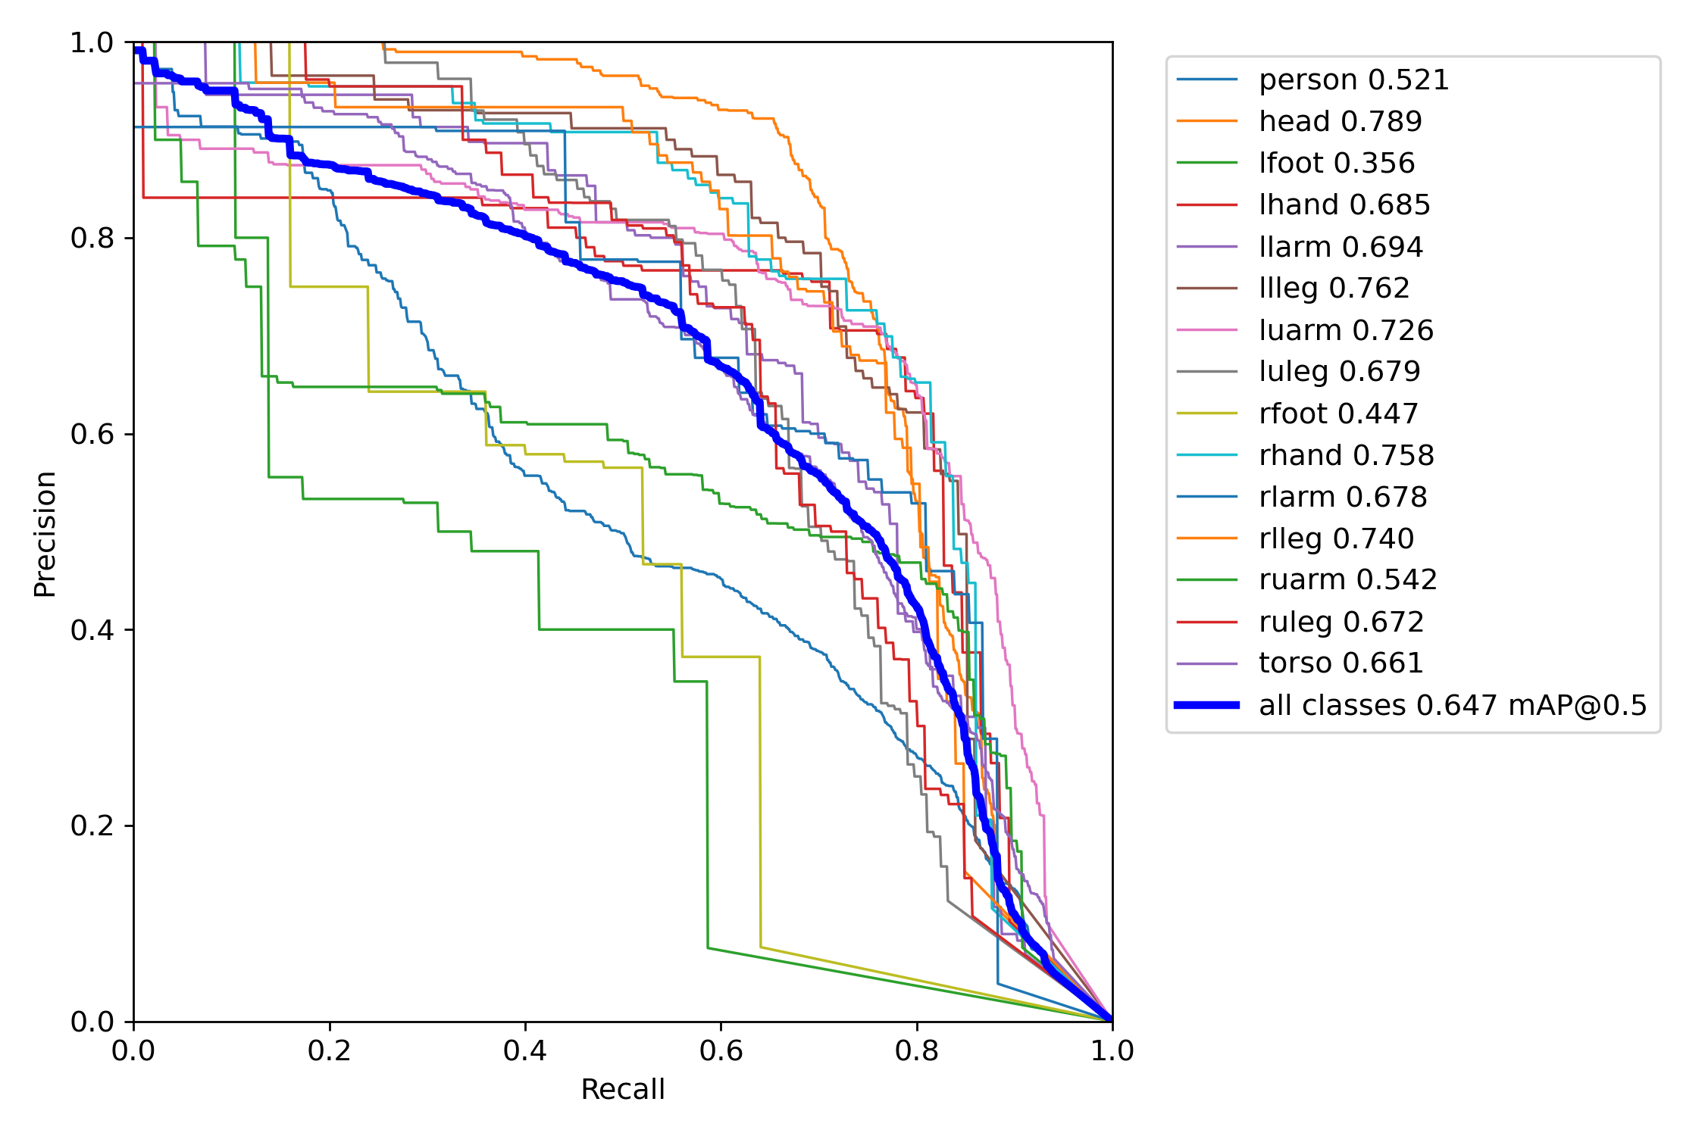
bodypart | meanArea | pad mean | pad count | countByImage | Colonne1
head | 0.884 |  |  | 0.789 | Tête | s12/mpyolo/exp6
llleg | 0.623 |  |  | 0.762 | Jambe inférieure gauche | s14/yolov5s_0.zip
rhand | 0.678 |  |  | 0.758 | Main droite
rlleg | 0.771 |  |  | 0.74 | Jambe inférieure droit
luarm | 0.845 |  |  | 0.726 | Bras supérieur gauche
llarm | 0.786 |  |  | 0.694 | Avant-bras gauche
lhand | 0.779 |  |  | 0.685 | Main gauche
luleg | 0.757 |  |  | 0.679 | Jambe supérieure gauche
rlarm | 0.607 |  |  | 0.678 | Avant-bras droit
ruleg | 0.595 |  |  | 0.672 | Jambe supérieure droite
torso | 0.823 |  |  | 0.661 | Torse
mAP | 0.732 |  |  | 0.647 | mAP
ruarm | 0.703 |  |  | 0.542 | Bras supérieur droit
 | Aire moyenne |  | pad mean |  | pad count |  | Quantité par image
Tête | 0.884 | Tête |  | head |  | head | 0.789
Jambe inférieure gauche | 0.623 | Jambe inférieure gauche |  | llleg |  | llleg | 0.762
Main droite | 0.678 | Main droite |  | rhand |  | rhand | 0.758
Jambe inférieure droit | 0.771 | Jambe inférieure droit |  | rlleg |  | rlleg | 0.74
Bras supérieur gauche | 0.845 | Bras supérieur gauche |  | luarm |  | luarm | 0.726
Avant-bras gauche | 0.786 | Avant-bras gauche |  | llarm |  | llarm | 0.694
Main gauche | 0.779 | Main gauche |  | lhand |  | lhand | 0.685
Jambe supérieure gauche | 0.757 | Jambe supérieure gauche |  | luleg |  | luleg | 0.679
Avant-bras droit | 0.607 | Avant-bras droit |  | rlarm |  | rlarm | 0.678
Jambe supérieure droite | 0.595 | Jambe supérieure droite |  | ruleg |  | ruleg | 0.672
Torse | 0.823 | Torse |  | torso |  | torso | 0.661
mAP | 0.732 | mAP |  | mAP |  | mAP | 0.647
Bras supérieur droit | 0.703 | Bras supérieur droit |  | ruarm |  | ruarm | 0.542
Personne | 0.826 | Personne |  | person |  | person | 0.521
Pied droit | 0.65 | Pied droit |  | rfoot |  | rfoot | 0.447
Pied gauche | 0.653 | Pied gauche |  | lfoot |  | lfoot | 0.356
person | 0.826 |  |  | 0.521 | Personne
rfoot | 0.65 |  |  | 0.447 | Pied droit
lfoot | 0.653 |  |  | 0.356 | Pied gauche

 | 0 |  | 0,6 |  | mean |  | count
Tête | 0.884 | head | 0.789
Jambe inférieure gauche | 0.623 | llleg | 0.762
Main droite | 0.678 | rhand | 0.758
Jambe inférieure droit | 0.771 | rlleg | 0.74
Bras supérieur gauche | 0.845 | luarm | 0.726
Avant-bras gauche | 0.786 | llarm | 0.694
Main gauche | 0.779 | lhand | 0.685
Jambe supérieure gauche | 0.757 | luleg | 0.679
Avant-bras droit | 0.607 | rlarm | 0.678
Jambe supérieure droite | 0.595 | ruleg | 0.672
Torse | 0.823 | torso | 0.661
mAP | 0.732 | mAP | 0.647
Bras supérieur droit | 0.703 | ruarm | 0.542
Personne | 0.826 | person | 0.521
Pied droit | 0.65 | rfoot | 0.447
Pied gauche | 0.653 | lfoot | 0.356

sitcom
bodypart | meanArea | pad mean | pad count | countByImage | Colonne1
person | 4.2496626181 |  |  | 22591.261035 | Personne
head | 2.7422402159 |  |  | 1902.3149606 | Tête
torso | 1.9662618084 |  |  | 5397.9649966 | Torse
luarm | 1.673414305 |  |  | 1321.723504 | Bras supérieur gauche
ruarm | 1.4534412955 |  |  | 1274.4194624 | Bras supérieur droit
rhand | 1.2685560054 |  |  | 418.5606383 | Main droite
llarm | 1.2577597841 |  |  | 851.99686266 | Avant-bras gauche
lhand | 1.2280701754 |  |  | 444.66703297 | Main gauche
rlarm | 1.1538461538 |  |  | 743.31334971 | Avant-bras droit
ruleg | 1.0377867746 |  |  | 1083.1684109 | Jambe supérieure droite
luleg | 1.0053981107 |  |  | 1171.3733691 | Jambe supérieure gauche
llleg | 0.7624831309 |  |  | 1074.0978336 | Jambe inférieure gauche
rlleg | 0.75573549258 |  |  | 1146.7015732 | Jambe inférieure droit
 | Aire moyenne |  | pad mean |  | pad count |  | Quantité par image
Personne | 22591.261035 | Personne |  | person |  | person | 4.2496626181
Tête | 1902.3149606 | Tête |  | head |  | head | 2.7422402159
Torse | 5397.9649966 | Torse |  | torso |  | torso | 1.9662618084
Bras supérieur gauche | 1321.723504 | Bras supérieur gauche |  | luarm |  | luarm | 1.673414305
Bras supérieur droit | 1274.4194624 | Bras supérieur droit |  | ruarm |  | ruarm | 1.4534412955
Main droite | 418.5606383 | Main droite |  | rhand |  | rhand | 1.2685560054
Avant-bras gauche | 851.99686266 | Avant-bras gauche |  | llarm |  | llarm | 1.2577597841
Main gauche | 444.66703297 | Main gauche |  | lhand |  | lhand | 1.2280701754
Avant-bras droit | 743.31334971 | Avant-bras droit |  | rlarm |  | rlarm | 1.1538461538
Jambe supérieure droite | 1083.1684109 | Jambe supérieure droite |  | ruleg |  | ruleg | 1.0377867746
Jambe supérieure gauche | 1171.3733691 | Jambe supérieure gauche |  | luleg |  | luleg | 1.0053981107
Jambe inférieure gauche | 1074.0978336 | Jambe inférieure gauche |  | llleg |  | llleg | 0.7624831309
Jambe inférieure droit | 1146.7015732 | Jambe inférieure droit |  | rlleg |  | rlleg | 0.75573549258
Pied gauche | 265.98275862 | Pied gauche |  | lfoot |  | lfoot | 0.7044534413
Pied droit | 260.83478261 | Pied droit |  | rfoot |  | rfoot | 0.62078272605
lfoot | 0.7044534413 |  |  | 265.98275862 | Pied gauche
rfoot | 0.62078272605 |  |  | 260.83478261 | Pied droit

 | Aire moyenne |  | Quantité par image |  | mean |  | count
Personne | 22591.261035 | person | 4.2496626181
Tête | 1902.3149606 | head | 2.7422402159
Torse | 5397.9649966 | torso | 1.9662618084
Bras supérieur gauche | 1321.723504 | luarm | 1.673414305
Bras supérieur droit | 1274.4194624 | ruarm | 1.4534412955
Main droite | 418.5606383 | rhand | 1.2685560054
Avant-bras gauche | 851.99686266 | llarm | 1.2577597841
Main gauche | 444.66703297 | lhand | 1.2280701754
Avant-bras droit | 743.31334971 | rlarm | 1.1538461538
Jambe supérieure droite | 1083.1684109 | ruleg | 1.0377867746
Jambe supérieure gauche | 1171.3733691 | luleg | 1.0053981107
Jambe inférieure gauche | 1074.0978336 | llleg | 0.7624831309
Jambe inférieure droit | 1146.7015732 | rlleg | 0.75573549258
Pied gauche | 265.98275862 | lfoot | 0.7044534413
Pied droit | 260.83478261 | rfoot | 0.62078272605

lr
Column1 | Column2 | Column3 | Column4
 | count | meanArea | countByImage
person | 72975 | 109297.37455 | 2.9208693564
uarm | 72554 | 4551.4539562 | 2.9040185719
hand | 63482 | 1622.0212816 | 2.54090618
uleg | 63046 | 5311.3600293 | 2.5234550112
larm | 61446 | 3234.0079081 | 2.459414025
head | 52982 | 3239.2427617 | 2.1206372078
lleg | 51530 | 4447.5243347 | 2.0625200128
torso | 48738 | 21570.254093 | 1.9507684918
foot | 47730 | 1081.9834695 | 1.9104226705

mpii
bodypart | meanArea | pad mean | pad count | countByImage | Colonne1
person | 109297.37455 |  |  | 2.9208693564 | Personne
head | 3239.2427617 |  |  | 2.1206372078 | Tête
torso | 21570.254093 |  |  | 1.9507684918 | Torse
luarm | 4556.4256133 |  |  | 1.499479667 | Bras supérieur gauche
ruarm | 4546.1462365 |  |  | 1.4045389049 | Bras supérieur droit
rhand | 1618.2091241 |  |  | 1.3055155299 | Main droite
llarm | 5293.6030781 |  |  | 1.2651697086 | Avant-bras gauche
lhand | 5329.2141333 |  |  | 1.2582853026 | Main gauche
rlarm | 3241.4335995 |  |  | 1.2423551073 | Avant-bras droit
ruleg | 1626.0498299 |  |  | 1.23539065 | Jambe supérieure droite
luleg | 3226.427876 |  |  | 1.2170589177 | Jambe supérieure gauche
llleg | 4407.470106 |  |  | 1.032660903 | Jambe inférieure gauche
rlleg | 4487.6875334 |  |  | 1.0298591098 | Jambe inférieure droit
 | Aire moyenne |  | pad mean |  | pad count |  | Quantité par image
Personne | 109297.37455 | Personne |  | person |  | person | 2.9208693564
Tête | 3239.2427617 | Tête |  | head |  | head | 2.1206372078
Torse | 21570.254093 | Torse |  | torso |  | torso | 1.9507684918
Bras supérieur gauche | 4556.4256133 | Bras supérieur gauche |  | luarm |  | luarm | 1.499479667
Bras supérieur droit | 4546.1462365 | Bras supérieur droit |  | ruarm |  | ruarm | 1.4045389049
Main droite | 1618.2091241 | Main droite |  | rhand |  | rhand | 1.3055155299
Avant-bras gauche | 5293.6030781 | Avant-bras gauche |  | llarm |  | llarm | 1.2651697086
Main gauche | 5329.2141333 | Main gauche |  | lhand |  | lhand | 1.2582853026
Avant-bras droit | 3241.4335995 | Avant-bras droit |  | rlarm |  | rlarm | 1.2423551073
Jambe supérieure droite | 1626.0498299 | Jambe supérieure droite |  | ruleg |  | ruleg | 1.23539065
Jambe supérieure gauche | 3226.427876 | Jambe supérieure gauche |  | luleg |  | luleg | 1.2170589177
Jambe inférieure gauche | 4407.470106 | Jambe inférieure gauche |  | llleg |  | llleg | 1.032660903
Jambe inférieure droit | 4487.6875334 | Jambe inférieure droit |  | rlleg |  | rlleg | 1.0298591098
Pied gauche | 1079.3203119 | Pied gauche |  | lfoot |  | lfoot | 0.98567082933
Pied droit | 1084.8220654 | Pied droit |  | rfoot |  | rfoot | 0.92475184118
lfoot | 1079.3203119 |  |  | 0.98567082933 | Pied gauche
rfoot | 1084.8220654 |  |  | 0.92475184118 | Pied droit

 | Aire moyenne |  | Quantité par image |  | mean |  | count
Personne | 109297.37455 | person | 2.9208693564
Tête | 3239.2427617 | head | 2.1206372078
Torse | 21570.254093 | torso | 1.9507684918
Bras supérieur gauche | 4556.4256133 | luarm | 1.499479667
Bras supérieur droit | 4546.1462365 | ruarm | 1.4045389049
Main droite | 1618.2091241 | rhand | 1.3055155299
Avant-bras gauche | 5293.6030781 | llarm | 1.2651697086
Main gauche | 5329.2141333 | lhand | 1.2582853026
Avant-bras droit | 3241.4335995 | rlarm | 1.2423551073
Jambe supérieure droite | 1626.0498299 | ruleg | 1.23539065
Jambe supérieure gauche | 3226.427876 | luleg | 1.2170589177
Jambe inférieure gauche | 4407.470106 | llleg | 1.032660903
Jambe inférieure droit | 4487.6875334 | rlleg | 1.0298591098
Pied gauche | 1079.3203119 | lfoot | 0.98567082933
Pied droit | 1084.8220654 | rfoot | 0.92475184118

